PASAPORTES
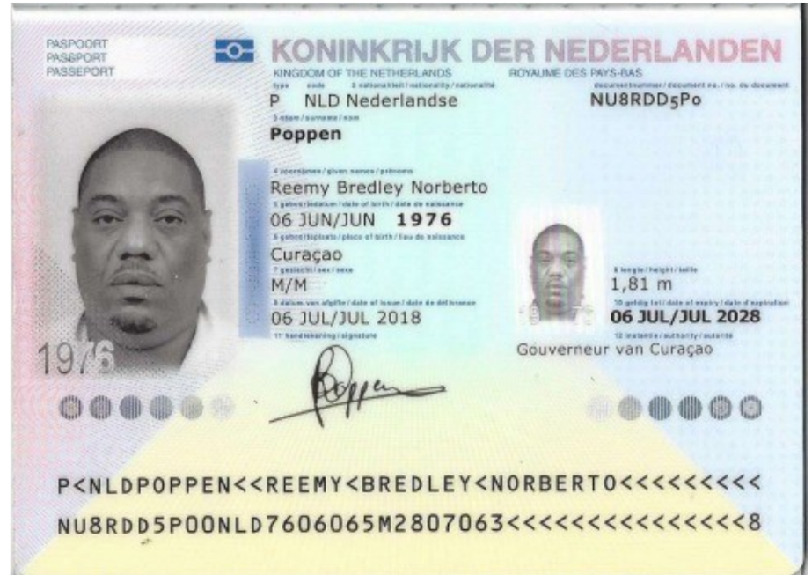
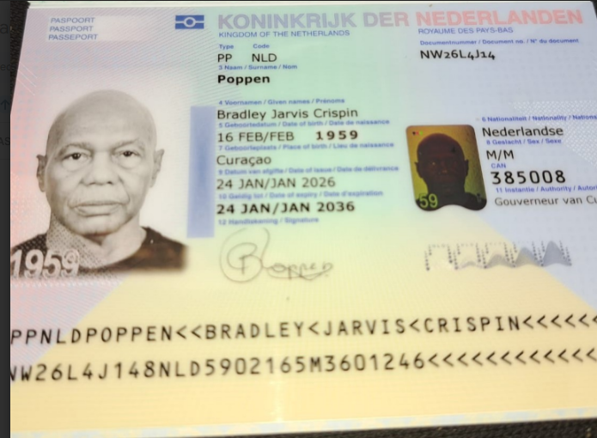
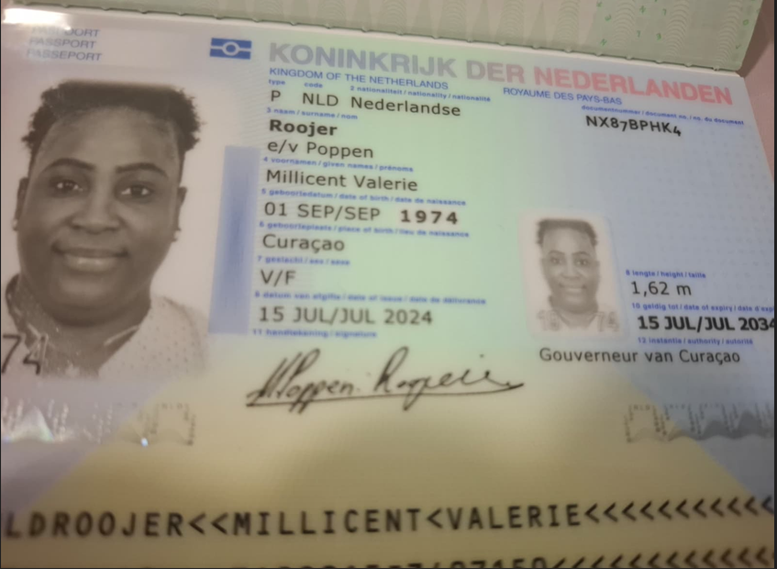
 |  |  | SIm CARD TIGO | 3009443803 | SIN CARD TIGO | 3009474751 | SIN CARD TIGO | 3009443435 | SIN CARD TIGO | 3009443589
 |  |  |  |  |  | 3114146890 |  | 3114146898
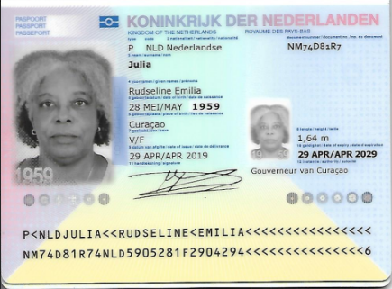

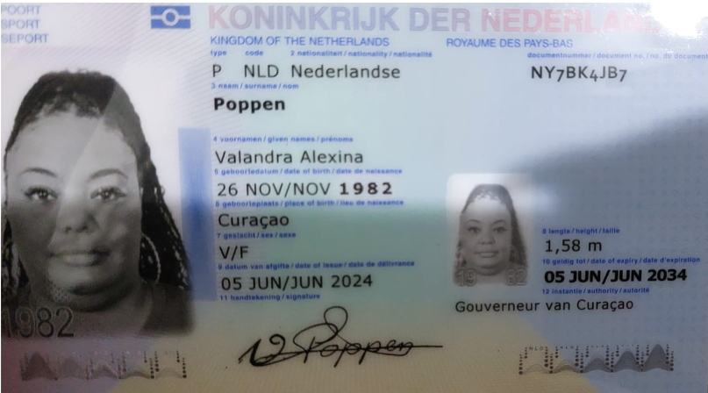

 | Hijo de Jarvis y esposo de Millicent |  | Padre |  | Esposa de Reemy Norverto |  | Hermana |  | Madre

 | Nombre | Reemy | Nombre | Bradley | Nombre | Millicent | Nombre | Valandra | Nombre | Rudseline
 | Nombre | Bredley | Nombre | Jarvis | Nombre | Valerie | Nombre | Alexina | Nombre | Emilia
 | Nombre | Norberto | Nombre | Crispin | Apellido | Roojer | Apellido | Poppen | Apellido | Julia
 | Apellido | Poppen | Apellido | Poppen | Pasaporte | NX87BPHK4 | Pasaporte | NY7BK4JB7 | Pasaporte | NM74D81R7
 | Pasaporte | NU8RDD5P0 | Pasaporte | NW26L4J14 | Fecha de nacimiento | 01/09/1974 | Fecha de nacimiento | 1982-11-26 | Fecha de nacimiento | 28/05/1959
 | Fecha de nacimiento | 1976-06-06 | Fecha de nacimiento | 16/02/1959 | Edad | 52 | Edad | 44 | Edad | 67
 | Edad | 50 | Edad | 68 | Estado civil | Casada | Estado civil | Soltera | Estado civil | Soltera
 | Estado civil | Casado | Estado civil | Soltero | Dirección | Grote Berg kavel NA 15 | Dirección | sapate kv 172 | Dirección | Schout b.n. van Staverenweg 24b
 | Dirección | Grote Berg kavel NA 15 | Dirección | Kaya Balerian # 10 | País | Curazao | País | Curazao | País | Curazao
 | País | Curazao | País | Curazao | Email: | millicent.roojer1974@gmail.com | Email: | mamilove160@gmail.com | Email: | rudevertsz@gmail.com
 | Email: | r.poppen@gmail.com | Email: | poppenbradley@gmail.com | Teléfono | 599 9 515 7589 | Teléfono | 599 9 696 7949 | Teléfono | 599 9 523 7718
 | Teléfono | 59995230179 | Teléfono | 599 9 568 4619 | Profesión |  | Profesión | Asistente de finanzas | Profesión | Jubilada
 | Profesión |  | Profesión | Jubilado | RH | B Positivo | RH |  | RH | O Positivo
 | RH | O negativo | RH | O positivo | Seguro | Guardian Group | Seguro | SVB | Seguro
 | Seguro | SVB | Seguro | SVB | Peso | 101 km | Peso | 109 | Peso | 80
 | Peso | 152 | Peso | 77 | Altura | 1,62 | Altura | 1,58 | Altura | 1,64
 | Altura | 1,81 | Altura | 1,72 | Idioma | Papiamento | Idioma | papiamentu | Idioma | Papiamentu/Spanish/English/Dutch
 | Idioma | Español/papiamentu | Idioma | papiamentu/Span/English
 |  |  |  |  | Salud |  | Salud
 | Salud |  | Salud |  | Estadia |  | Estadia
 | Estadia |  | Estadia |  |  |  |  |  | Salud | A veces veo borroso, sobre todo al leer, ver la televisión o usar el computadora. Aquí me dicen que tengo sequedad ocular y uso gotas para los ojos de la marca Systane.

REEMY | TRATAMIENTO PARA LA RODILLA CELULAS MADRE SOTO |  |  |  | MILLI | SOTO
SE CAYO DE LAS ESCALERAS Y SE GOLPEO LA RODILLA Y EL HOMBRO DEL LADO DERECHO
REEMY | ECO HOMBRO - CADERA - ESPALDA - RODILLAS
TENEMOS RX DE CURAZAO

COSTEO REEMY
 |  |  |  |  |  |  |  |  |  |  | PAGOS
ARCHIVO DE DOCUMENTOS MÉDICOS | PAGOS - FACTURA | RESERVAS Y CONFIRMACION | PRODUCTO | PROVEEDOR | CANTIDAD | UNIDAD | PRECIO UNITARIO | PASAJERO | RETENCIÓN EN LA FUENTE | PAGO TOTAL | PROVEEDOR - NOMBRE COMERCIAL | Fecha del pago | Valor del pago | Forma de pago de donde salió el dinero | Tipo de movimiento | Comentarios
APP | Precompra | Emitida | Póliza de asistencia médica al viajero | Colasistencia | 11,00 Unidades | $ 2,00 | 22 | $30,250 | $0 | $30,250
 | Pagado - No dan factura | Confirmado | RECARGA ilimitado de datos X 15 días con eSIM | Mi eSIM | 1,00 Unidades | $ 20,00 | 20 | $70,000 | $0 | $70,000 | Mi eSIM | 2026-07-10 | $70,000 | YIMY BANCOLOMBIA | TRANSFERENCIA BANCARIA
Archivado | Facturado | Confirmado | EKG Electrocardiograma de ritmo y superficie | CIMA | 1,00 Unidades | $ 34,00 | 34 | $68,250 | $1,365 | $66,885 | CIMA | 2026-07-15 | $1,894,000 | Dinero recibido POPPEN EFECTIVO POR ANDRES | Consignacion Bancaria en cajero
Archivado | Facturado | Confirmado | Radiografia de tórax | CIMA | 1,00 Unidades | $ 34,00 | $34 | $66,150 | $1,323 | $64,827
Archivado | Facturado | Confirmado | Ecografía de tórax Se realiza como complemento de la ecografía de tórax, ya que no se puede realizar un TAC | CIMA | 1,00 Unidades | $ 45,00 | 45 | $120,000 | $2,400 | $117,600
Archivado | Facturado | Confirmado | Ecografia abdomen total | CIMA | 1,00 Unidades | $ 45,00 | 45 | $89,250 | $1,785 | $87,465
Archivado | Facturado | Confirmado | Ecografía transabdominal de próstata | CIMA | 1,00 Unidades | $ 45,00 | 45 | $120,000 | $2,400 | $117,600
Archivado | Facturado | Confirmado | Consulta con especialista Dr Soto y tres áreas de ecografía / el Dr da de cortesía la tercera área | DR. SOTO | 1,00 Unidades | 213 | 213 | $360,000 | $7,200 | $352,800 | DR. SOTO | 2026-05-13 | $90,000 | JURIDICA BANCOLOMBIA | TRANSFERENCIA BANCARIA
Entregadas | Facturado | Confirmado | Plantillas ortopédicas personalizadas | DR. SOTO | 1,00 Unidades | $ 235,00 | 235 | $595,000 | $11,900 | $583,100 | DR. SOTO | 2026-07-14 | $1,900,000 | BANCO CAJA SOCIAL | TRANSFERENCIA BANCARIA
 |  |  |  |  |  |  |  |  |  |  | DR. SOTO | 2026-07-16 | $204,600 | YIMY BANCOLOMBIA | TRANSFERENCIA BANCARIA
 | Incluido y se pagara en Costeo RVA charity | Confirmado | Domicilio- Envio de Plantillas |  | 1,00 Unidades | $ 6,00 | 6 | $30,000 | $0 | $30,000 | Incluido y se pagara en Costeo RVA charity
Archivado | FACTURADO, ESTA EN PROCESO EL CONVENIO Y UN DESCUENTO DEL 10% PARA MEDICAL Y QUE CONFIRMEN CUANTO ES DE RTE FUENTE | Confirmado | Polisonografía a domicilio en el hotel | unidad cardiopulmonar del sueño El tesoro | 1,00 Unidades | $ 395,00 | 395 | $950,000 | $19,000 | $931,000 | unidad cardiopulmonar del sueño El tesoro | 2026-07-10 | $931,000 | YIMY BANCOLOMBIA | TRANSFERENCIA BANCARIA
 | REEMBOLSADO 31-07-2026 | CANCELADA | Broncoprovocación-con Metacolina | CARDIO VID | 1,00 Unidades |  |  |  |  |  | CARDIO VID | 2026-07-10 | $293,900 | YIMY BANCOLOMBIA | TRANSFERENCIA BANCARIA
Archivada | Pagado - factura a nombre del pasajero | Confirmado | Consulta Virtual con especialista en NEUMOLOGIA revisión de exámenes | Dr. JULIO FORERO | 1,00 Unidades | $ 98,00 | 98 | $300,000 | $0 | $300,000 | DR JULIO FORERO | 2026-08-07 | $300,000 | JENNY BANCOLOMBIA | TRANSFERENCIA BANCARIA
 | DSM 439 -440 - 447 | Confirmado | Servicios Medical Trip Colombia Traslados Hotel-Clínica por trayectos cortos | YENNY - ANDRES | 3,25 Unidades | $ 14,00 | $45.50 | $634,647 | $0 | $634,647 | YENNY | 2026-07-23 | $1,000,000 | JURIDICA BANCOLOMBIA | TRANSFERENCIA BANCARIA
 | DSM 439 -440 - 447 | Confirmado | Servicio Medical Trip Colombia - Acompañamiento virtual y presencial en español para citas y exámenes para 8 horas diurnas | ANDRES | 1,25 Unidades | $ 65,00 | $81.25 | $436,600 | $0 | $436,600
 |  |  |  |  |  |  |  |  |  |  | TAXI VAN | 2026-07-17 | $30,000 | YIMY BANCOLOMBIA | TRANSFERENCIA BANCARIA
 | Facturado Anticipo | Confirmado | Traslado aeropuerto JMC-Hotel - aeropuerto - en VAN para 5 personas- 5 maletas de bodega+ 5 maletas de mano-ida y regreso | TAXI VAN | 0,20 Unidades | $ 198,00 | $39.60 | $600,000 | $0 | $600,000 | TAXI VAN | 2026-07-06 | $300,000 | DUVAN BANCOLOMBIA | TRANSFERENCIA BANCARIA
 | No lo cobraron | Confirmado | Recargo nocturno apartir de las 9:00pm hasta las 5:00am para traslado al aeropuerto | TAXI VAN | 1,00 Unidades | $ 4,00 | 4 | $0 |  |  | TAXI VAN | 2026-06-25 | $270,000 | YIMY BANCOLOMBIA | TRANSFERENCIA BANCARIA | SE HABIA PAGADO PARA LA RVA322-1 COMO CANCELÓ - SE DEJO PARA ESTA RVA
 |  |  |  |  | Total | DÓLAR | $1,362.35 | $4,470,147 | Total Pagado
 |  |  |  |  | Total | PESOS | $4,631,990 | $4,631,990 | Total Cobrado
 |  |  | PAGADO EN EFECTIVO EN PESOS ANDRES EL 15 JULIO - 2026 |  |  |  |  | $161,843 | Utilidad Costeo Reemy
 |  |  |  |  |  | DÓLARES | $802.10 | $1,479,900 | Total Pagado
 |  |  |  |  |  | PESOS | $2,727,140 | $2,727,140 | Total Cobrado
 |  |  |  |  |  |  |  | $1,247,240 | Utilidad Costeo Bradley
 |  |  |  |  |  | DÓLARES | $706.35 | $1,130,250 | Total Pagado
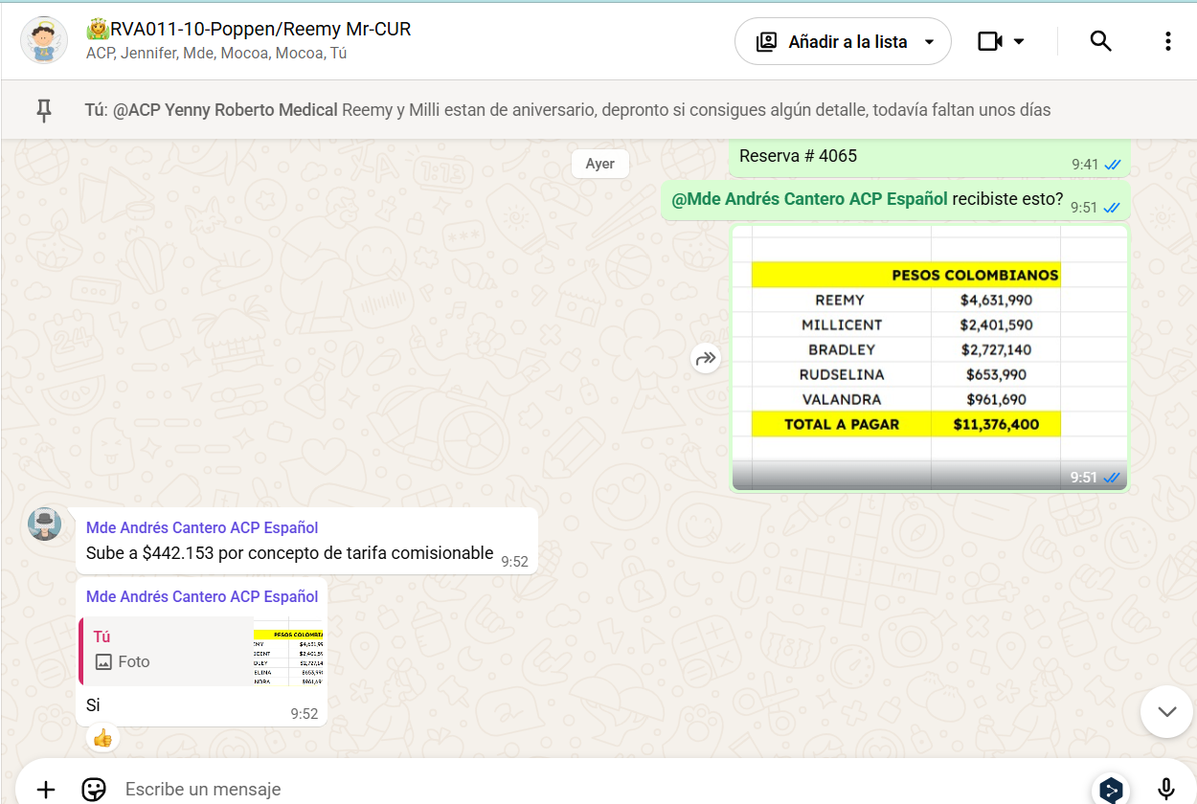
 |  |  |  |  |  | PESOS | $2,401,590 | $2,401,590 | Total Cobrado
 |  |  |  |  |  |  |  | $1,271,340 | Utilidad Costeo Millicent
 |  |  |  |  |  | DÓLARES | $192.35 | $301,650 | Total Pagado
 |  |  |  |  |  | PESOS | $653,990 | $653,990 | Total Cobrado
 |  |  |  |  |  |  |  | $352,340 | Utilidad Costeo Rudselina
 |  |  |  |  |  | DÓLARES | $282.85 | $359,427 | Total Pagado
 |  |  |  |  |  | PESOS | $961,690 | $961,690 | Total Cobrado
 |  |  |  |  |  |  |  | $602,263 | Utilidad Costeo Valandra
 |  |  |  |  |  |  |  | $3,635,026 | UTILIDAD TOTAL

 |  |  |  |  |  |  |  | $363,503 | Liq GBIZ
 |  |  |  |  |  |  |  | $109 | USD

 |  |  |  |  |  |  |  | $3,271,523 | UTILIDAD MEDICAL

PAGOS PROVEEDORES
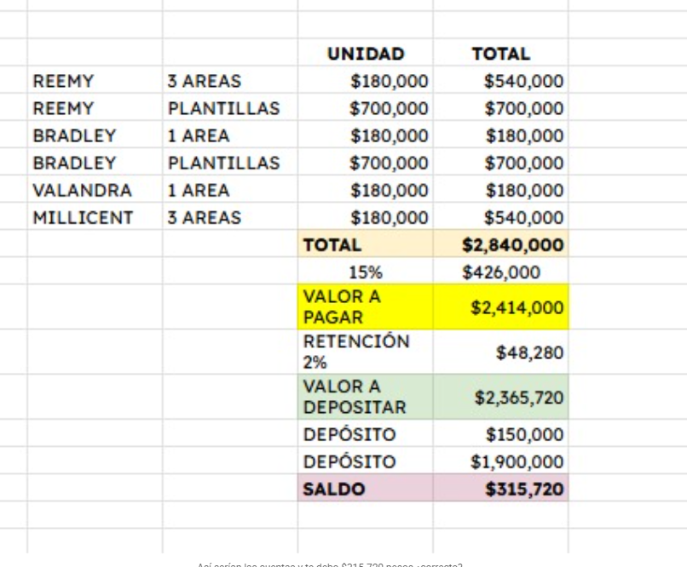
 |  |  | pago DR SOTO
 |  |  | UNIDAD | TOTAL
 | REEMY | 2 AREAS | $180,000 | $360,000
 | BRADLEY | 1 AREA | $180,000 | $180,000
 | VALANDRA | 1 AREA | $180,000 | $180,000
 | MILLICENT | 2 AREAS | $180,000 | $360,000
 |  |  | TOTAL | $1,080,000
 | REEMY | PLANTILLAS | $700,000 | $700,000
 | BRADLEY | PLANTILLAS | $700,000 | $700,000
 |  |  | TOTAL | $1,400,000
 |  |  | -15% | $210,000
 |  |  | TOTAL A PAGAR PLANTILLAS | $1,190,000
 |  |  | VALOR A PAGAR | $2,270,000
 |  |  | RETENCIÓN 2% | $45,400
 |  |  | VALOR A DEPOSITAR | $2,224,600
 |  |  | DEPÓSITO | $120,000
 |  |  | DEPÓSITO | $1,900,000
 |  |  | SALDO | $204,600 | PAGO 16 JULIO

pago UNIDAD CARDIOPULMONAR
Polisonografía a domicilio en el hotel | $950,000
Descuento del 10% | $95,000
Valor a pagar | $855,000
Retención en la fuente de 2% | $17,100
Valor a depositar | $837,900
Menos depósito | $931,000
Saldo a favor a reembolsar | $93,100

CONFIRMACIONES DE CITAS
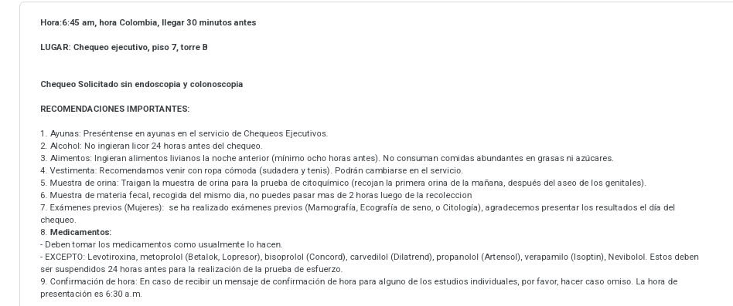
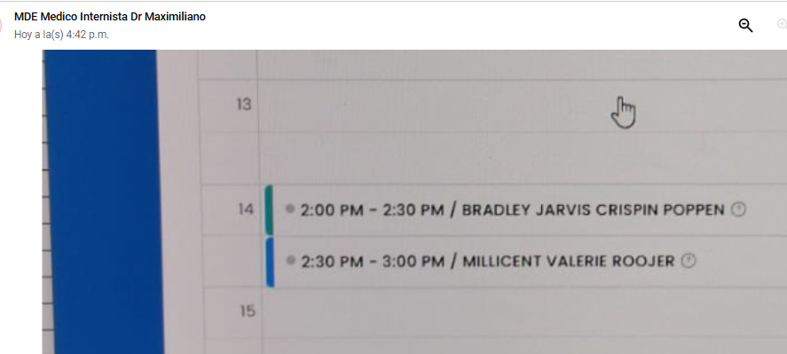
REEMY | MILLICENT - BRADLEY -CONSULTA CON MEDICINA INTERNA |  | MILICENT AUDIOMETRIA LOGOAUDIOMETRIA IMPEDANCIA
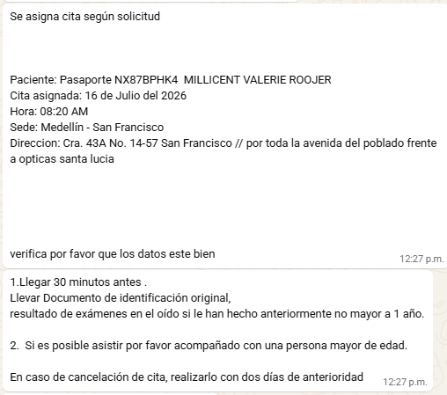

BRONCO PROVOCACION
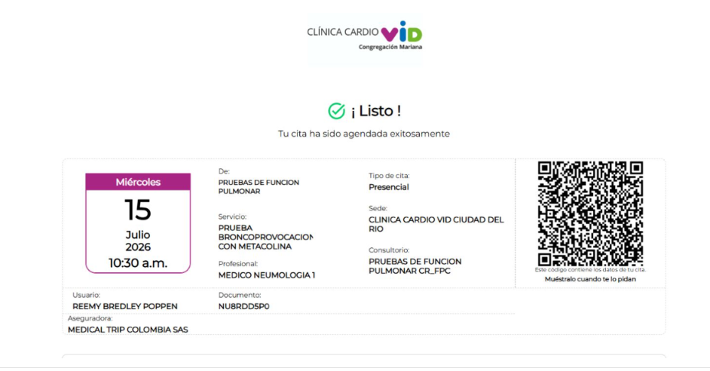

 | CONSULTAS CON EL Dr. SOTO REEMY- MILLICENT- VALANDRA
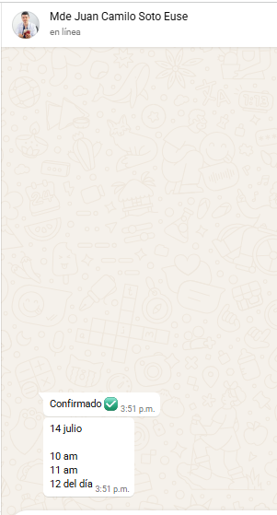

POLISONOGRAFIA BASAL
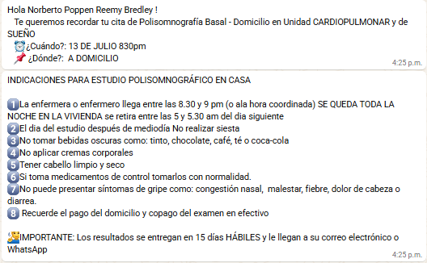

 |  |  | CHEQUEO MEDICO VALANDRA
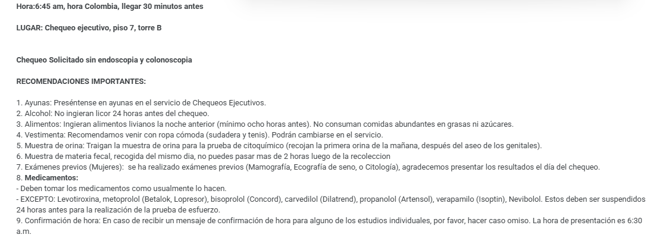

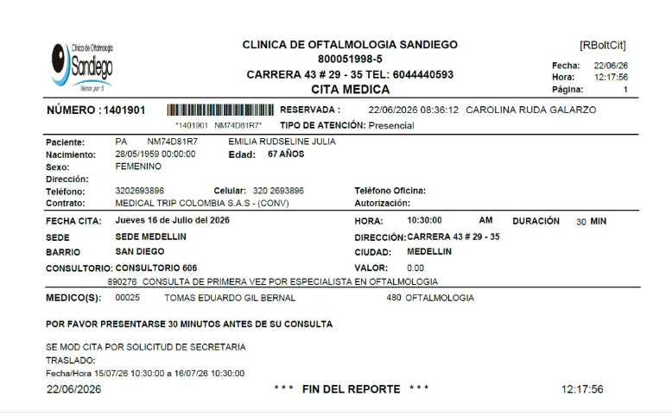
 | OFTALMOLOGIA RUDSELINA
VIDEOCONSULTA CON NEUMOLOGO
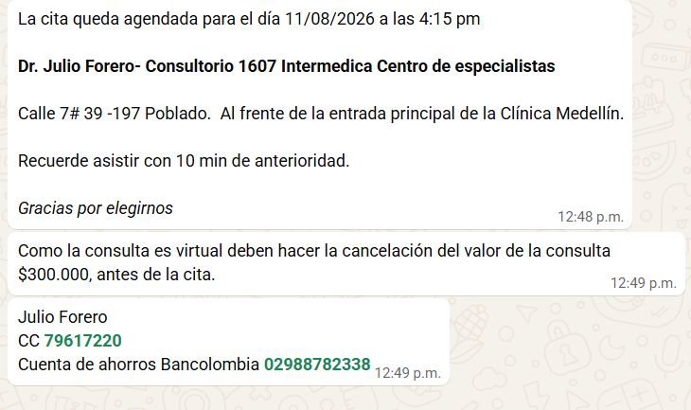

 | OFTALMOLOGIA | MILLICENT
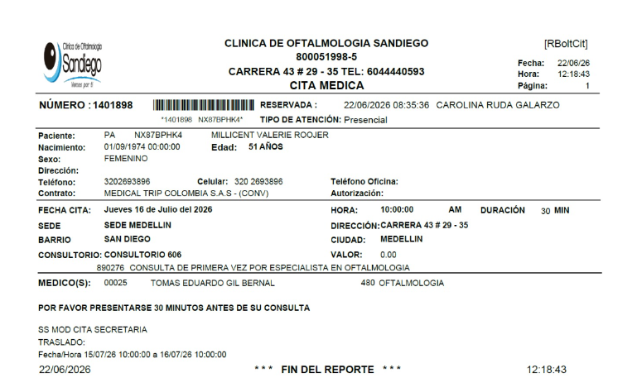

 | VALANDRA CITA HPTU

VUELOS+SIM CARD
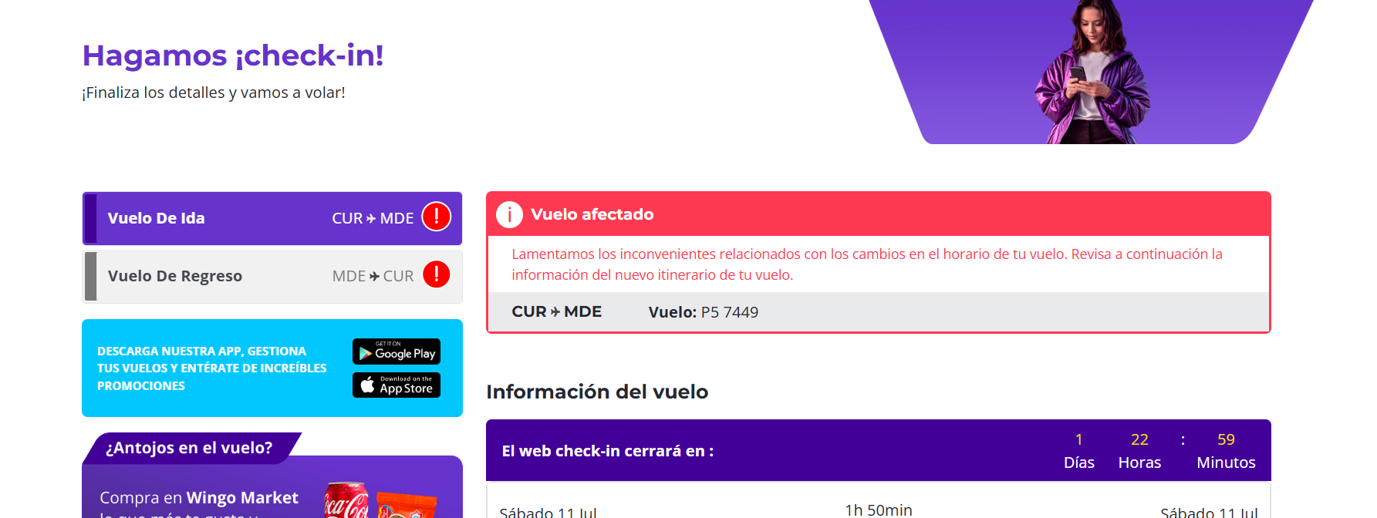
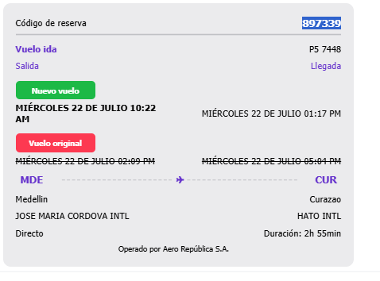
 | REGRESO |  |  | REGRESO |  | REGRESO
VUELO MILICENT- REEMY - BRADLEY |  |  |  | VALANDRA |  | RUDSELINA |  | SIM CARD
 |  |  |  |  | JEWY5C |  | P8ICQP
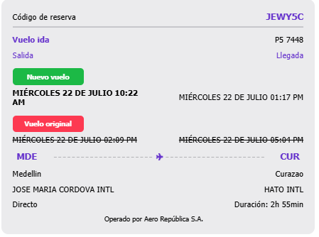
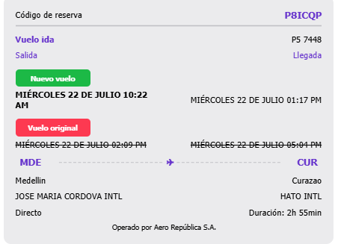
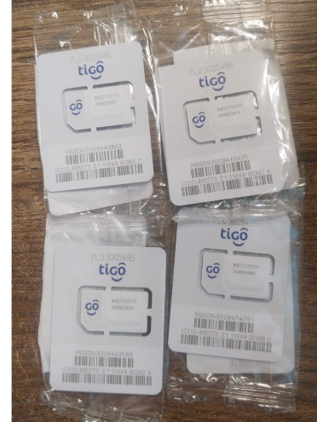
 |  | 897339 |  |  |  |  |  |  | 3009443803
 |  |  |  |  |  |  |  |  | 3009443589
 |  |  |  |  |  |  |  |  | 3009474751
 |  |  |  |  |  |  |  |  | 3009443435

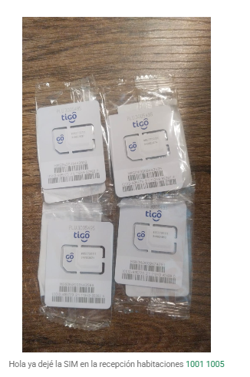
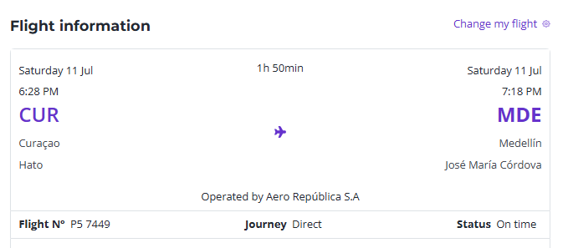
VUELO LLEGADA | DE TODOS
 |  |  | 7449

PROXIMO VIAJE
